Sheet1
 | Total Geral | Total de Masculino | Masculino |  |  |  | Total de Feminino | Feminino
Localidade da Escola |  |  | Federal | Estadual | Municipal | Privada |  | Federal | Estadual | Municipal | Privada
Salvador | 81,710 | 34,634 | 12 | 24,617 | 8,427 | 1,578 | 47,076 | 14 | 30,776 | 14,895 | 1,391

Sexo |  | Dependência Administrativa

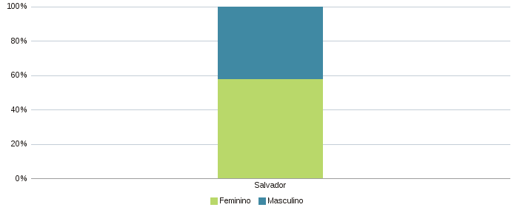 |  | 